工作表1
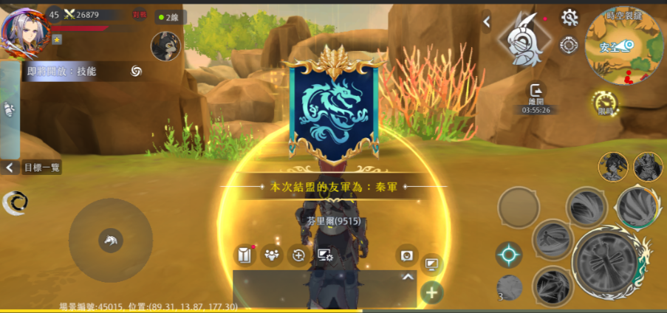
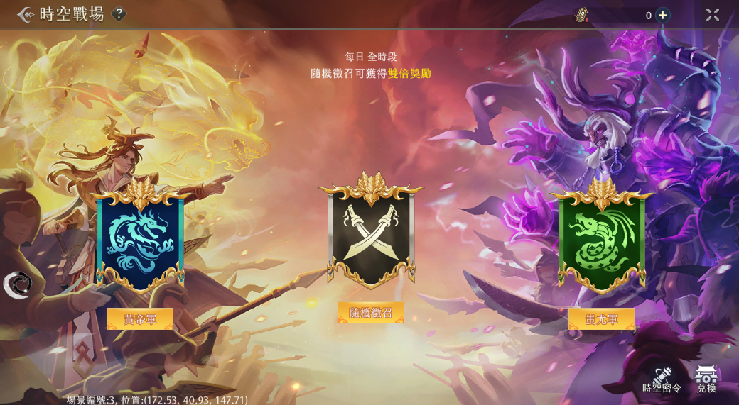
 |  | 1.麻煩補充在匹配期間退到主介面的圖
 |  | 有匹配功能的介面都會共用到，譬如: 試劍擂台。可以在其他模式的回圖也補充一下
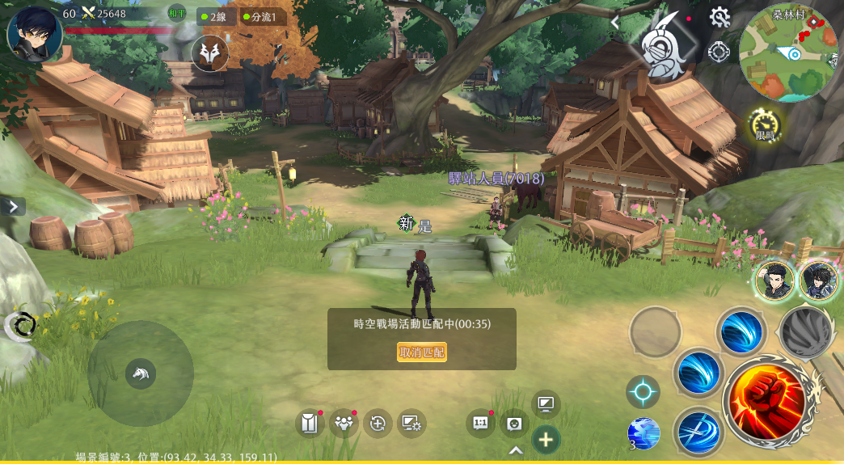

1

時空戰場01_主畫面
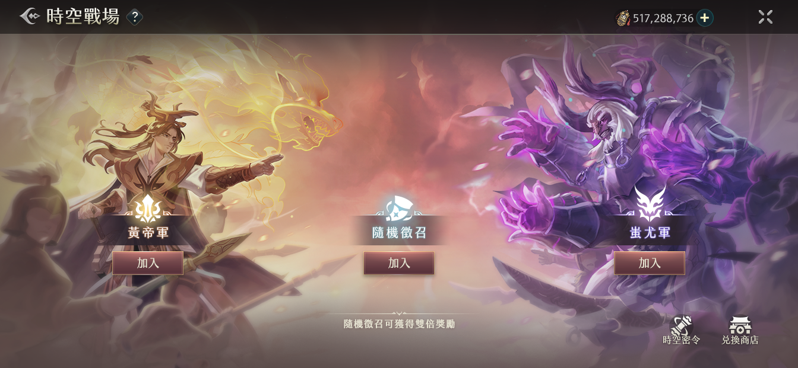
 | 2 | 討論過後有三個選項：①共用按鈕②使用特規，并且和共用按鈕有較大區別③使用新的競技場共用按鈕
 |  | 共用按鈕： | 新的競技場共用按鈕：
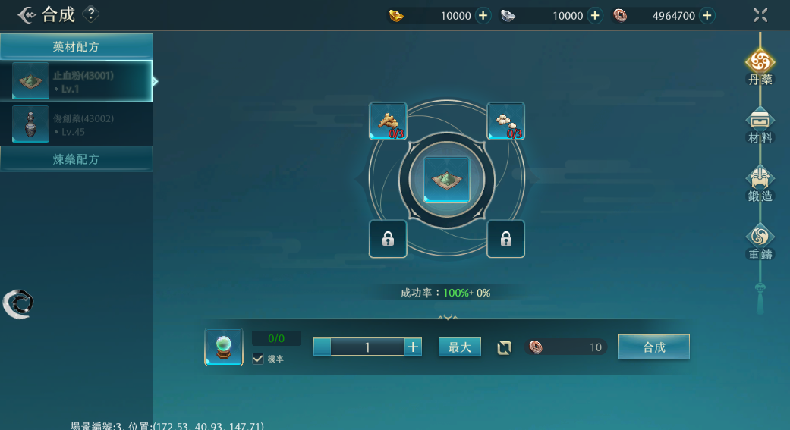
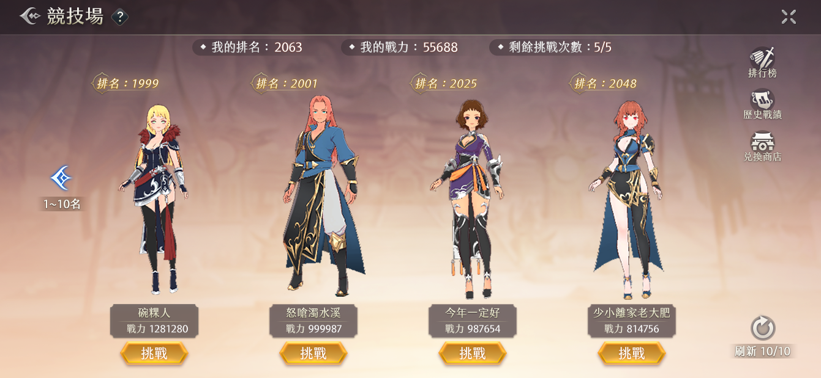

2

3

 | 3 | 麻煩補充時間字串
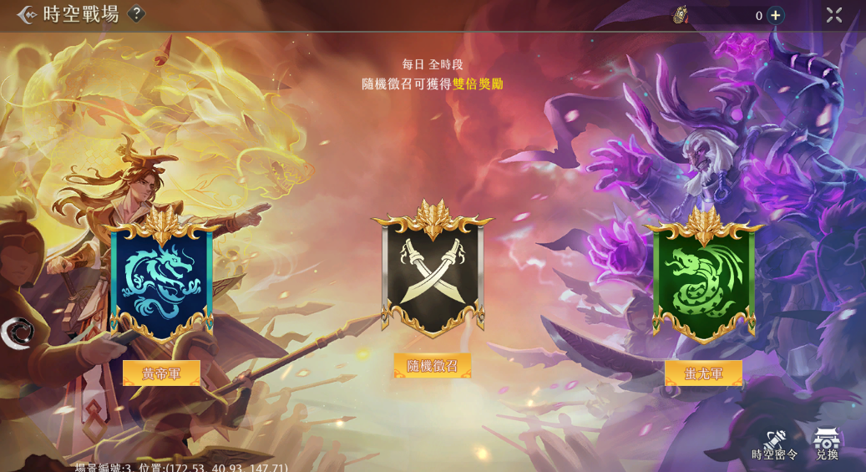

時空戰場02_選擇黃帝軍
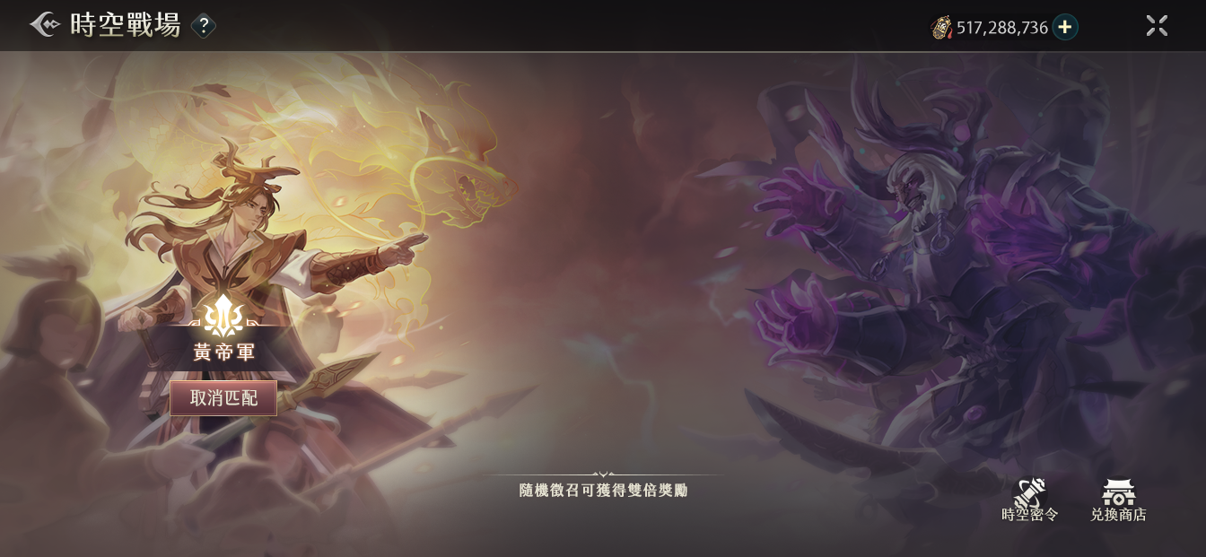
4
 | 4 | 想確認一下預計如何實現這個mask作法，因為mask範圍會影響到手機機型的適配問題
 |  | 目前的遮罩方法如下，功能架構上每個陣營分三塊遮罩，不是一整片連貫的
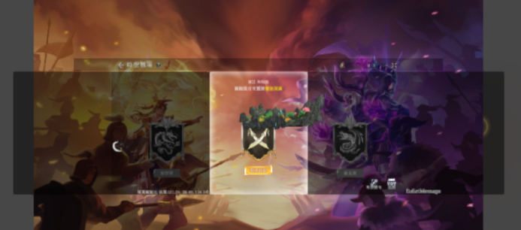

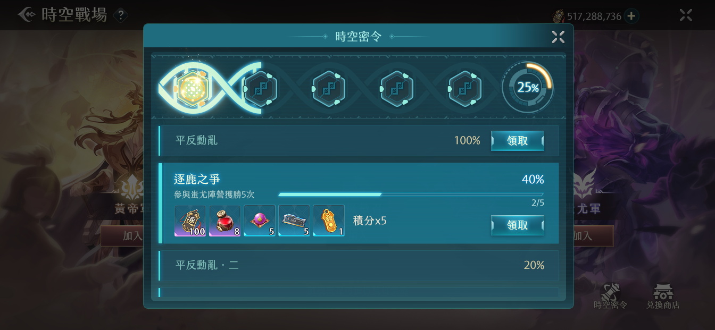
5
時空戰場03_時空密令
 | 5 | 麻煩提供進度條的設計顔色
 |  | 目前的進度條：
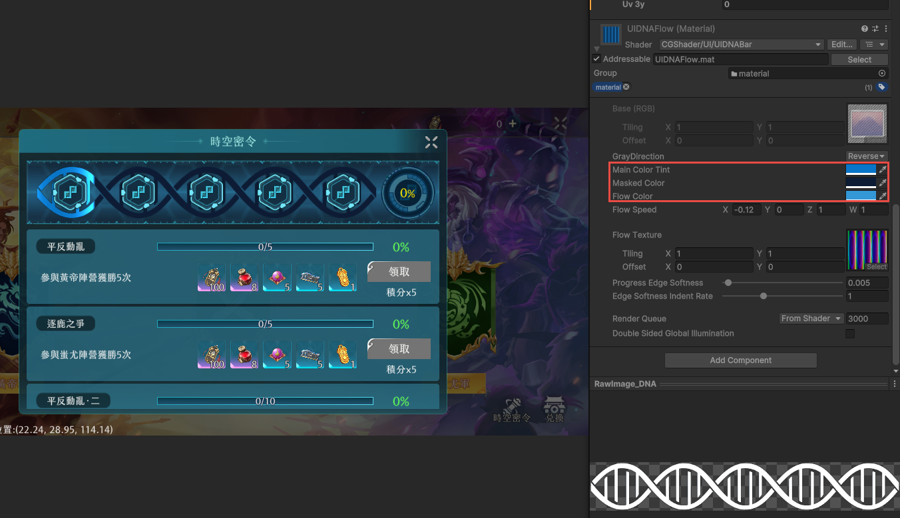

main color 是 流光底色
masked color 是 進度條底色
flow color 是 流光色

6

 | 6 | 有可能會出現更長的字串，希望看見20個字的示意圖
 |  | 更長的字串舉例：
 |  | 在時空戰場玩法中參與蚩尤陣營獲勝10次

 | *** | 三個陣營圖會與時空裂縫共用，不確定出現在時空裂縫會不會諧調
 |  | 時空裂縫： |  | 時空戰場：

